Лист1
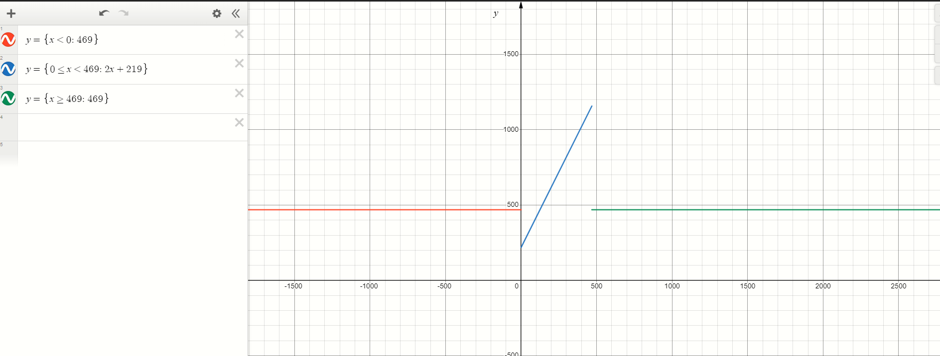
адр | знач | мнемоника | комментарий | адр | знач | мнемоника | комментарий
088 | 0200 | CLA | 0->AC | 6FB | AC01 | LD &1 | ARG -> AC
089 | EE1A | ST R | AC->R | 6FC | F205 | BMI J | Переход в J если N==1
08A | AE17 | LD Y | Y->AC | 6FD | 7E07 | CMP A | Установить флаги по AC-A
08B | 0700 | INC | AC+1->AC | 6FE | F903 | BGE J | Переход если >= (знаковый)
08C | 0C00 | PUSH | AC->-(SP) | 6FF | 4C01 | ADD &1 | ARG + AC -> AC
08D | D6FB | CALL 6FB | Вызов п/п | 700 | 4E05 | ADD B | AC+B->AC
08E | 0800 | POP | (SP)+ -> AC | 701 | CE01 | JUMP P | GO TO P
08F | 0700 | INC | AC+1->AC | 702 | AE02 | J: LD A | A->AC
090 | 4E13 | ADD R | AC+R->AC | 703 | EC01 | P: ST &1 | AC-ARG
091 | EE12 | ST R | AC->R | 704 | 0A00 | RET | (SP)+->IP
092 | AE0E | LD Z | Z->AC | 705 | 01D5 | A: WORD 0x01D5 | A
093 | 0C00 | PUSH | AC->-(SP) | 706 | 00DB | B: WORD 0x00DB | B
094 | D6FB | CALL 6FB | Вызов п/п
095 | 0800 | POP | (SP)+ -> AC
096 | 6E0D | SUB R | AC-R->AC
097 | EE0C | ST R | AC->R
098 | AE0A | LD X | X->AC
099 | 0700 | INC | AC+1->AC
09A | 0C00 | PUSH | AC->-(SP)
09B | D6FB | CALL 6FB | Вызов п/п
09C | 0800 | POP | (SP)+ -> AC
09D | 0740 | DEC | AC-1->AC
09E | 4E05 | ADD R | AC+R->AC
09F | EE04 | ST R | AC->R
0A0 | 0100 | HLT | отключение тг
0A1 | ZZZZ | Z: WORD 0xZZZZ | Z
0A2 | YYYY | Y: WORD 0xYYYY | Y
0A3 | XXXX | X: WORD 0xXXXX | X
0A4 | 00D9 | R: WORD 0x00D9 | R

